Master
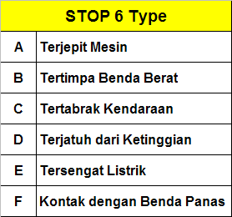
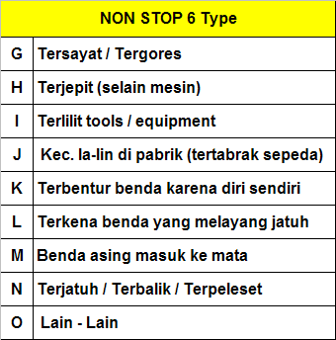
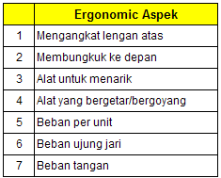
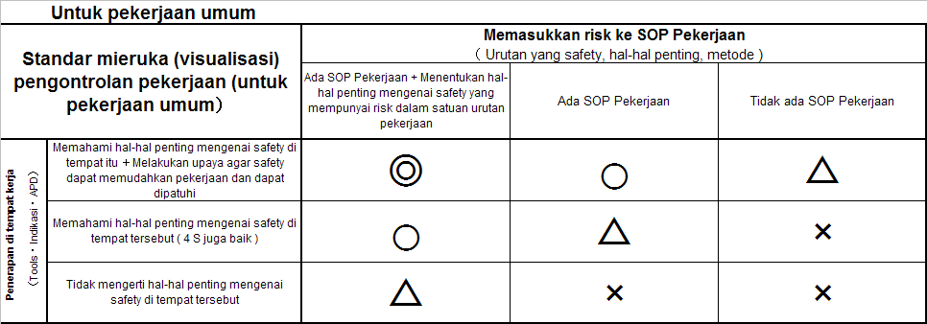
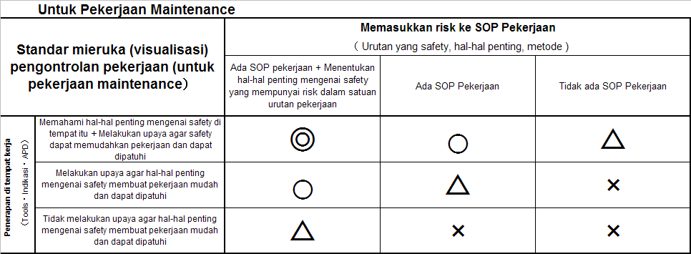
WORK RISK ASSESSMENT SHEET
(WRAS)
Karawang,
PT. TOYOTA MOTOR MFG. IND.
Plant |  | : Karawang Plant #3
Div./Dept. |  | : EPKD / PRODUKSI
Rank Resiko Tinggi
Seksi / Line |  | : …

Halaman
1 / 1
No. SOP |  |  | : - |  | Nama Mesin | : …
Nama Proses |  |  | : - |  | Kriteria Kerja | : ….

No. | Detail / Urutan Pekerjaan |  |  | KY Potensi Bahaya |  |  |  | Aspec Bahaya | Evaluasi Resiko |  |  |  |  | Mgt.Kerja | Safety Point
 |  |  |  | Jika ………. |  |  | Maka ……. |  | Kecelakaan (1) | Frek. Kerja (2) | C/Measure (3) | Total (1)+(2)+(3) | Rank
 |  |  |  |  |  |  |  |  |  |  |  |  |  |  |  | Potensi Bahaya | Nama Kerja : Port & WJ |  |  | Disetujui | Diperiksa | Dibuat
 |  |  |  |  |  |  |  |  |  |  |  |  |  |  |  |  | H | B | N
 |  |  |  |  |  |  |  |  |  |  |  |  |  |  |  | Rank Resiko | Bc | Bc | Bc

 |  |  |  |  |  |  |  |  |  |  |  |  |  |  |  |  |  |  |  | Dept. Head | Sect. Head | Line Head

REMARKS :
Nomor & Jenis Resiko yang dievaluasi
Management Control

